Hoja de Control

 | LuckasEnt
 | Recolección de Información

HOJA DE CONTROL

Organismo | Servicio Nacional de Aprendizaje, S.E.N.A
Proyecto | LuckasEnt
Entregable | Recolección de Información
Autor | Steeven Sebastian Peraza Martinez, Luis Felipe Sanchez Sierra, Juan David Mahecha Sabogal
Versión / Edición | 0100 |  | Fecha Versión | 01/11/2024
Aprobado Por | EDWIN ALBEIRO RAMOS VILLAMIL |  | Fecha Aprobación | DD/MM/AAAA
 |  |  | Nº Total de Páginas | 7

REGISTRO DE CAMBIOS |  |  |  |  | SI

Versión | Causa del cambio | Responsable del cambio |  | Fecha del cambio
0100 | Versión Inicial | Steeven Peraza, Luis Felipe Sanchez Sierra, Juan David Mahecha Sabogal |  | 05/11/2024
0200 | Versión Inicial | Luis Felipe Sanchez Sierra |  | 05/12/2024

CONTROL DE DISTRIBUCIÓN

Nombre y Apellidos

Técnicas
 | LuckasEnt
 | Técnicas de Recolección

“El Análisis Secundario de Datos, es la utilización de datos recolectados, procesados, analizados y publicados con propósito diferente a los objetivos de la investigación que se plantea para la utilización de los mismos”; (Campo, 2014), no obstante, a lo largo de las décadas, es utilizado principalmente en las ciencias para investigar de forma deductiva.
Tecnica | Descripción
Análisis de Datos (Secundarios) | UNA VISTA PREVIA ESTA TÉCNICA
 | Fuente: Para ver de Clic Aquí

 | DEFINICIÓN DE LA TÉCNICA
Propiamente, Según questionpro.com, define esta técnica, como datos “que ya se han recolectado a través de fuentes primarias y se han puesto a disposición de los investigadores para que los utilicen en otra investigación.”; (Ortega, 2022).
Para EUROINNOVA, define el Análisis de datos secundarios, similar a la página anterior, como “Son una fuente valiosa de información en la investigación, que se ha recolectado previamente a través de las primarias. Se encuentra disponible para su uso en otra investigación.” ; (Euroinnova International Online Education, 2024).
Fuente: https://www.questionpro.com/blog/es/datos-secundarios/#:~:text=Los%20datos%20secundarios%20son%20los%20que%20ya%20se%20han%20recolectado%20a%20trav%C3%A9s%20de%20fuentes%20primarias%20y%20se%20han%20puesto%20a%20disposici%C3%B3n%20de%20los%20investigadores%20para%20que%20los%20utilicen%20en%20otra%20investigaci%C3%B3n.
https://www.euroinnova.com/blog/latam/datos-secundarios#:~:text=Son%20una%20fuente%20valiosa%20de%20informaci%C3%B3n%20en%20la%20investigaci%C3%B3n%2C%20que%20se%20ha%20recolectado%20previamente%20a%20trav%C3%A9s%20de%20las%20primarias.%20Se%20encuentra%20disponible%20para%20su%20uso%20en%20otra%20investigaci%C3%B3n.%C2%A0%C2%A0

 | AQUÍ VA LA CARACTERISTICA DEl ANALISIS DE DATOS SECUNDARIOS
 | La caracteristica principal de este tipo de técnicas en si, es "más rápido y económico que un estudio tradicional porque los datos ya están recopilados"; (“14.4: Análisis de Datos Secundarios,” 2022).

 | AQUI VA Técnicas relacionadas con el ANALISIS DE DATOS
 | Descriptivo Para tudashboard.com, "se utiliza para buscar y resumir datos históricos con el fin de identificar patrones o significados"; (“¿Qué Es Un Análisis Descriptivo?,” 2020). Diagnóstico Según aws "es un proceso de profundización o análisis detallado de los datos para entender por qué ocurrió algo. Se caracteriza por técnicas como el análisis detallado, el descubrimiento y la minería de datos o las correlaciones"; (“¿Qué Es El Análisis de Datos? - Explicación Del Análisis de Datos - AWS,” 2022). Predictivo En este tipo de análisis para IBM, "es una rama de análisis avanzados que hace predicciones sobre resultados futuros utilizando datos históricos combinados con modelado estadístico, técnicas de extracción de datos"; (IBM, 2024). Prescriptivo Para Mecalux define esta tecnica en "el área de la analítica empresarial, consiste en recopilar datos, recomendar acciones y prever qué impacto tendrán para facilitar la toma de decisiones, identiﬁcando la mejor solución de entre todas las posibles"; (Mecalux, 2024).

 | AQUÍ VA VENTAJAS Y DESVENTAJAS
 | Ventaja del Análisis de datos secundarios: "En comparación con los datos primarios, los datos secundarios proporcionan una fuente de información para su proyecto que ahorra tiempo y dinero, ya que le permite ahorrar el tiempo y el dinero que requiere realizar la investigación usted mismo. Su recolección suele ser más rápida que la de los datos primarios, lo que permite disponer de más tiempo para el análisis"; (“Using Data to Aid Organisational Change,” 2019). Desventaja del Análisis de datos secundarios: "La principal desventaja de usar fuentes de datos secundarias es que pueden no ser relevantes, precisas o actualizadas para su pregunta de investigación, y que pueden tener sesgos o limitaciones que usted no conoce"; (“¿Cuáles Son Las Ventajas Y Desventajas de Usar Fuentes de Datos Primarias Frente a Secundarias?,” 2024).

 | AQUÍ VA EL, PORQUÉ SE UTILIZÁ LA tec de ANÁLISIS DE DATOS SECUNDARIOS PARA EL OBJETIVO
 | "Los datos secundarios pueden utilizarse para validar las conclusiones de la recopilación de datos primarios. Este proceso, conocido como triangulación, aumenta la credibilidad de la investigación"; (Stewart, 2024). Asimismo, "ayudan a complementar la información primaria y permiten acceder a información mucho más amplia, ademas, pueden ayudar a identificar, definir o desarrollar planteamientos de problemas, a crear diseños o líneas de investigación más eficaces, probar hipótesis"; (“Datos Secundarios: Definición Y Tipos | Grupo Atico34,” 2021). En este se prevee, encontrar datos de forma rapida y variada, sin embargo, la información puede ser limitada, para algunas pregutas.
ENCUESTA | UNA VISTA PREVIA ESTA TECNICA
 | Las encuestas son un método de investigación y recopilación de datos utilizadas para obtener información de personas sobre diversos temas. Las encuestas tienen una variedad de propósitos y se pueden llevar a cabo de muchas maneras dependiendo de la metodología elegida y los objetivos que se deseen alcanzar. Los datos suelen obtenerse mediante el uso de procedimientos estandarizados, esto con la finalidad de que cada persona encuestada responda las preguntas en una igualdad de condiciones para evitar opiniones sesgadas que pudieran influir en el resultado de la investigación o estudio. ¿Cómo se hace y diseña una encuesta? Como dijimos anteriormente, una encuesta por lo general tiene sus inicios cuando una persona, empresa u organización se enfrenta a una necesidad de información y no existen datos existentes que sean suficientes. Fuentes: https://www.questionpro.com/es/una-encuesta.html#que_es_encuesta

 | DEFINICIÓN DE LA TECNICA
 | 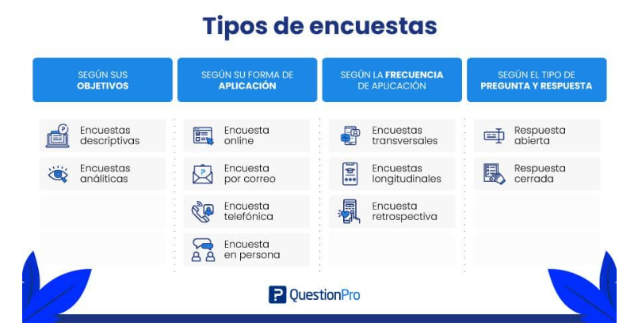 s Encuesta online La encuesta online consiste en realizar un cuestionario utilizando el internet como medio de distribución y en la actualidad es uno de los tipos de encuestas más populares. Estas encuestas son fáciles de diseñar y de desplegar. Los encuestados disponen de tiempo y espacio suficientes para responder, por lo que los investigadores pueden esperar respuestas imparciales. Son menos costosas, y los datos pueden recogerse y analizarse rápidamente. 1. Encuestas transversales: En los estudios transversales, las encuestas se administran a una pequeña muestra de una población más amplia en un marco temporal reducido. 2. Encuestas longitudinales: Hay tres tipos principales de investigaciones longitudinales: encuestas de tendencia, encuestas de panel y encuestas de cohorte. 3. Encuesta retrospectiva: Una encuesta retrospectiva es un tipo de estudio en el que los encuestados responden a preguntas para informar sobre acontecimientos del pasado.

 | AQUÍ VA LAS CARACTERISTICAS DE LA ENTREVISTA
 | Un método de observación no directa de la realidad, es decir, intermediada por la opinión de los sujetos encuestados: confiamos en su opinión, no podemos observarlos en sus vidas reales para saber si lo que responden es cierto o no. Se trata de una herramienta de investigación sencilla, económica y con capacidad masiva y estandarizada de aplicación. Es la vía más simple y eficaz para acceder de manera masiva a las subjetividades del público en general. Son ideales cuando se trata de un público muy amplio. Arroja resultados contabilizables, expresados en términos porcentuales, que luego deberán ser interpretados por los investigadores. Requiere de un mayor estudio y un mayor control para evitar el sesgo muestral, o sea, que las respuestas estén ya determinadas por las propias preguntas. Fuente: https://concepto.de/encuesta/

 | AQUI VA LOS TIPOS DE ECUESTAS
 | Según el Objetivo: Encuestas Descriptivas: Su propósito es recopilar información para describir un fenómeno o una población en un momento específico. Se centran en documentar actitudes o condiciones presentes. Encuestas Analíticas: Estas encuestas buscan no solo describir, sino también analizar y explicar las relaciones entre diferentes variables. Se utilizan técnicas estadísticas para identificar patrones o causas. Según el Método de Recolección: Encuestas Personales: Realizadas cara a cara, permiten una interacción directa entre el encuestador y el encuestado. Son útiles en contextos donde no hay acceso a tecnología. Encuestas Telefónicas: Conocidas como CATI (Computer-Assisted Telephone Interview), se llevan a cabo a través de llamadas telefónicas, facilitando la recolección rápida de datos. Encuestas por Correo: Consisten en enviar cuestionarios impresos a los encuestados, quienes deben devolverlos completados. Este método es menos común hoy en día debido a su lentitud. Encuestas Online: Utilizan plataformas digitales para la recolección de datos. Son económicas y permiten alcanzar un gran número de participantes rápidamente. Según el Tipo de Preguntas: Preguntas Abiertas: Permiten al encuestado responder con sus propias palabras, lo que puede generar respuestas más profundas y variadas. Preguntas Cerradas: Ofrecen opciones predefinidas para que el encuestado elija, facilitando la cuantificación y análisis de los resultados. Otros Tipos Específicos: Encuestas Longitudinales: Se realizan en varios momentos temporales para observar cambios a lo largo del tiempo. Encuestas Transversales: Capturan datos en un solo punto temporal, proporcionando una instantánea del fenómeno estudiado. Fuente: https://www.cimec.es/que-tipos-encuesta-existen/ https://encuesta.com/blog/tipos-de-encuestas-cual-utilizar/ https://concepto.de/encuesta/ https://www.questionpro.com/es/tipos-de-encuestas.html

 | AQUÍ VA VENTAJAS Y DESVENTAJAS
 | Ventajas de las Encuestas: Acceso a una Gran Muestra: Las encuestas permiten llegar a un amplio número de participantes, facilitando la obtención de datos representativos sin importar la ubicación geográfica. Resultados Rápidos: Gracias a las plataformas digitales, los resultados pueden ser recopilados y analizados en un corto período de tiempo, a menudo en menos de 24 horas. Bajo Costo: Las encuestas, especialmente las online, son económicas en comparación con otros métodos de recolección de datos, lo que permite realizar investigaciones a gran escala sin grandes inversiones. Facilidad de Análisis: Las herramientas digitales permiten un análisis sencillo e intuitivo de los datos recolectados, facilitando la interpretación sin necesidad de conocimientos avanzados en estadística. Flexibilidad en el Diseño: Se pueden personalizar según las necesidades del estudio, utilizando preguntas abiertas o cerradas para obtener diferentes tipos de información. Apertura a la Comunicación: Las encuestas fomentan un diálogo imparcial entre la organización y los encuestados, permitiendo que las opiniones sean expresadas libremente. Sin Presión para Responder: Los encuestados pueden completar las encuestas a su propio ritmo, lo que puede resultar en respuestas más sinceras y reflexivas Desventajas de las Encuestas: Falta de Representatividad: Puede ser difícil obtener una muestra representativa si ciertos grupos no tienen acceso a internet o no están dispuestos a participar, lo que puede sesgar los resultados. Sesgo de Selección: Si no se utiliza un muestreo adecuado, los resultados pueden reflejar solo las opiniones de un subgrupo específico, lo que limita la validez general del estudio. Errores Potenciales: La falta de supervisión directa puede llevar a malentendidos sobre las preguntas o errores en las respuestas por parte de los encuestados. Vulnerabilidad a Fraudes: En el entorno digital, existe el riesgo de part

 | AQUÍ VA EL, PORQUÉ SE UTILIZÁ LA ENTREVISTA PARA EL OBJETIVO
 | Las encuestas son herramientas de investigación ampliamente utilizadas debido a su capacidad para recopilar información valiosa de manera sistemática y estructurada. Recopilación de Datos Representativos: Las encuestas permiten obtener información de un grupo amplio y diverso, lo que facilita la obtención de datos representativos sobre una población específica. Esto es crucial para hacer inferencias precisas y tomar decisiones informadas Identificación de Problemas: A través de las encuestas, las organizaciones pueden identificar y comprender las causas subyacentes de problemas específicos. Esto se logra al recopilar retroalimentación directa de los encuestados, lo que ayuda a aclarar situaciones y definir estrategias efectivas para abordarlas Toma de Decisiones Basada en Datos: Las encuestas proporcionan información cuantitativa que puede ser analizada para respaldar decisiones estratégicas. Esto es especialmente útil en entornos empresariales donde se necesita evaluar la satisfacción del cliente o la efectividad de un producto o servicio Apertura a la Comunicación: Las encuestas permiten establecer canales de comunicación imparciales entre las organizaciones y sus clientes o empleados. Esto fomenta un ambiente en el que los participantes se sienten valorados y escuchados, lo que puede mejorar la relación entre ambas partes Escalabilidad y Eficiencia: Gracias a la tecnología, las encuestas pueden ser distribuidas a gran escala a un costo relativamente bajo. Esto permite a las organizaciones realizar investigaciones extensas sin los desafíos logísticos asociados con métodos más tradicionales Flexibilidad en el Diseño: Las encuestas pueden ser adaptadas para incluir diferentes tipos de preguntas (abiertas y cerradas), lo que permite obtener tanto datos cuantitativos como cualitativos. Esta flexibilidad es esencial para abordar diferentes objetivos de investigación Análisis Profundo: La organización y análisis de las respuestas obtenidas a través de encuestas p

Instrumentos
 | LuckasEnt
 | Instrumentos de Recolección

Instrumento | Descripción
Estudios de caso y Meta-análisis(Anexo 1) | EXPLICACIÓN DE LO QUE CONTIENE
La siguiente analisis y recoleccion de fuentes está diseñada con diferentes fuentes que nos permitirán:
Conocer en profundidad la empresa a la que presentaremos nuestra propuesta de inversión en software.
Comprender detalladamente los procesos actuales de la empresa
Este instrumento de investigación cualitativa nos ayudará a recopilar información valiosa para adaptar nuestra propuesta a las necesidades específicas del cliente potencial.

 | PROPOSITO POR EL CUAL SE UTILIZO
El propósito de esta tecnica es recopilar información esencial para comprender en detalle los procesos de la empresa, lo cual nos permitirá adaptar nuestro software a sus necesidades específicas.

Cuestionario con preguntas base (Anexo 2) | EXPLICACIÓN DE LO QUE CONTIENE
 | ¿Con qué frecuencia utiliza Mercado Libre para comprar productos? ¿Qué tipo de productos busca con mayor frecuencia en Mercado Libre (electrónica, ropa, hogar, et)? Además del precio, ¿qué otros factores considera al momento de realizar una compra en Mercado Libre (reputación del vendedor, envío, garantía.)? ¿Ha tenido alguna dificultad al comparar precios de productos similares en Mercado Libre? Si es así, ¿cuál ha sido la principal? ¿Qué características le gustaría que tuviera una herramienta de comparación de precios en Mercado Libre (filtros más avanzados, gráficos más detallados.)? ¿Qué otras plataformas de comercio electrónico utiliza regularmente? ¿Qué aspectos valora más de estas plataformas (interfaz, variedad de productos, servicio al cliente.)? ¿Cree que una herramienta de comparación de precios lo ayudaría a tomar mejores decisiones de compra? ¿Confía en que la información de precios presentada sea precisa y actualizada? ¿A qué otras fuentes recurre para comparar precios antes de realizar una compra?

 | PROPOSITO POR EL CUAL SE UTILIZO
 | La encuesta busca entender las preferencias, opiniones y preocupaciones de los clientes potenciales sobre el uso de una plataforma web para la visualizacion y comparacion de precios de diferentes empresas

Reportes Gráficos
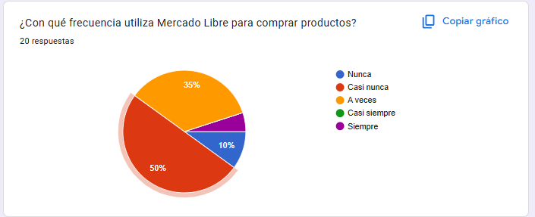
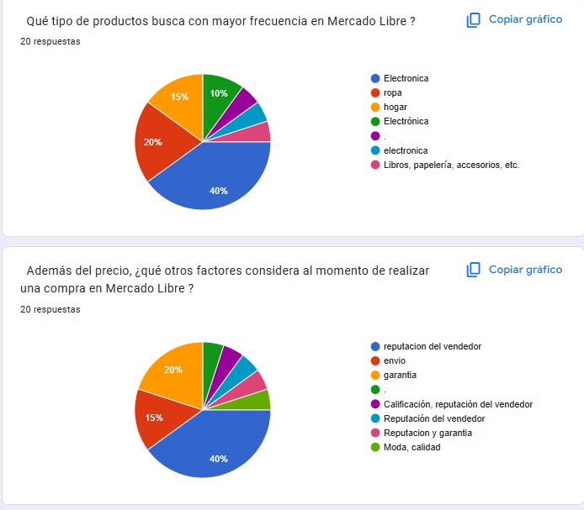
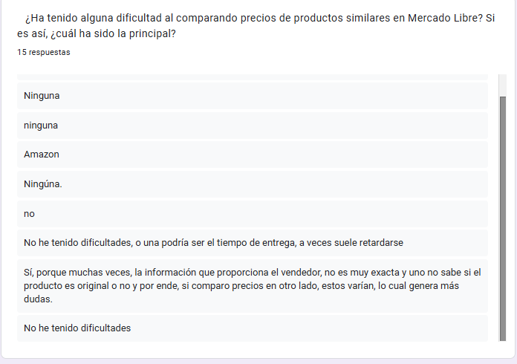
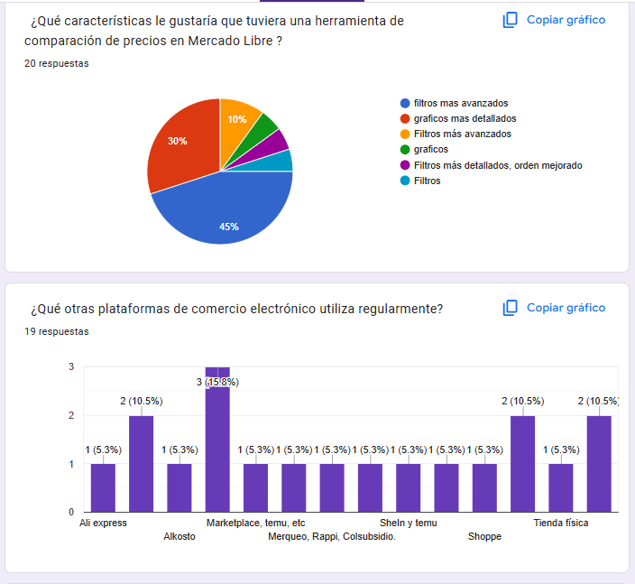
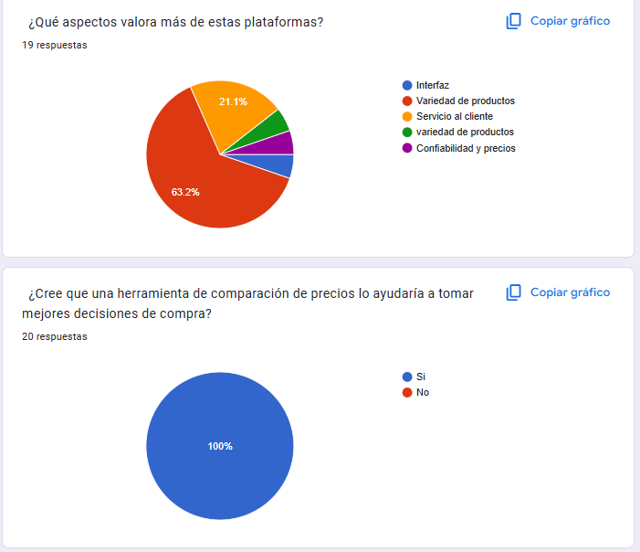
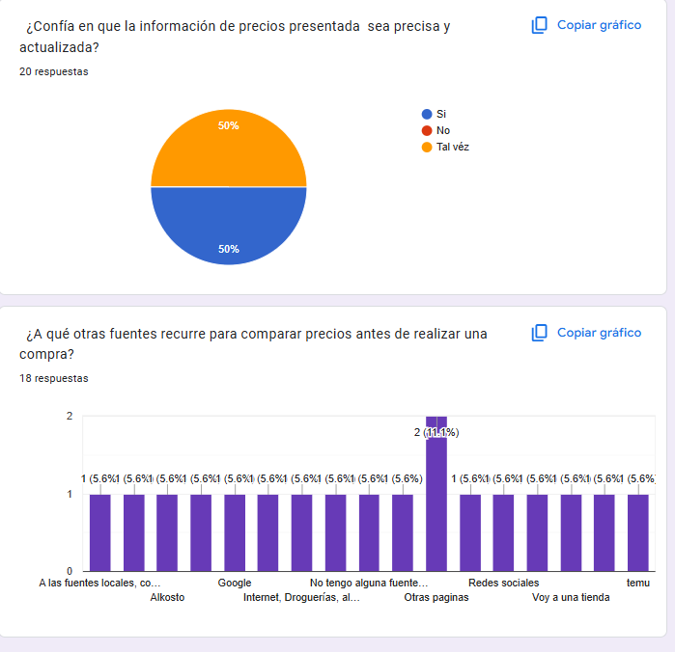
LuckasEnt
Reportes Gráficos

